宍粟市様式（特徴）
 |  |  |  |  |  |  |  |  |  |  |  |  | 1
きりとりせん
6 |  | 給与支払報告書（総括表） |  |  |  |  |  |  | Ａ |  |  |  | Ｂ |  |  | 給与支払者番号 |  |  |  |  |  |  |  |  |  |  |  |  | 令和 | 年 | 月 |  | 日

 |  |  |  |  |  |  |  |  | ※ |  |  |  | ※ |  |  | ※ |  |  |  |  | 給与支払報告書（個人別明細書）につけて一月三一日までに提出してください。 |  | 普通徴収切替理由書（兼 仕切紙）
 |  |  |  | 宍粟市長

令和 年 月 日提出 |  |  |  |  |  | （ 追加 ・ 訂正 ）
 |  |  |  |  |  |  |  |  |  |  |  |  |  |  |  |  |  |  |  |  |  |  |  |  | 宍粟市長あて
給与の支払期間 |  |  |  |  | 令和 年 月分から 月分まで |  |  |  |  |  |  |  |  |  |  |  |  |  |  |  |  |  |  |  |  |  |  | 給与支払者番号 （指定番号）

給与支払者の個人 番号又は法人番号 |  |  |  |  |  |  |  |  |  |  |  |  |  |  |  | (右詰めで記載してください）
 |  |  |  |  |  |  |  |  |  |  |  |  |  |  |  |  |  |  |  |  |  |  |  |  |  |  |  | 事業所名

フリガナ |  |  |  |  |  |  |  |  |  |  | 提出区分 |  |  |  |  | 年間分 ・ 退職者分

 |  |  |  |  |  |  |  |  |  |  |  |  |  |  |  |  |  |  |  |  |  |  | 普通徴収として取り扱う給与受給者の人数と切替理由ごとの内訳は下記のとおりです。
給与支払者の 名称又は氏名 |  |  |  |  |  |  |  |  |  |  | 事業種目

 |  |  |  |  |  |  |  |  |  |  | 受給者総人員 |  |  |  |  |  |  |  |  | 人 |  |  |  | 略号 |  | 普通徴収への切替理由（下記４項目以外の理由は不可） |  |  |  |  |  | 人数

所得税の源泉徴収 をしている事務所 又は事業所の名称
 |  |  |  |  |  |  |  |  |  |  |  |  |  |  |  |  |  |  |  |  |  |  |  | ａ |  | 退職者または給与支払報告書を提出した年の５月31日までの退職予定者 |  |  |  |  |  |  |  | 人
 |  |  |  |  |  |  |  |  |  |  | 提出市町村数

 |  |  |  |  |  |  |  |  |  |  |  |  |  |  |  |  |  |  |  |  |  |  |  | ｂ |  | 給与支払額が少なく、個人住民税を特別徴収しきれない方※1 |  |  |  |  |  |  |  | 人

フリガナ |  |  |  |  |  |  |  |  |  |  | 報告人員 | 特別徴収 |  |  |  |  |  |  |  | 人
 |  |  |  |  |  |  |  |  |  |  |  |  |  |  |  |  |  |  |  |  |  |  |  | ｃ |  | 給与の支払が不定期な方（例：季節雇用者など毎月支給されていない方） |  |  |  |  |  |  |  | 人
同上の所在地
 |  |  |  |  |  |  |  |  |  |  |  | 住民税を給与から 差し引きする人
 |  |  |  |  |  |  |  |  |  |  |  |  |  |  |  |  |  |  |  |  |  |  |  | ｄ |  | 他の事業者から支払われる給与から特別徴収されている方(乙欄適用者※2) |  |  |  |  |  |  |  | 人

きりとりせん
 |  |  |  |  |  |  |  |  |  |  |  | 普通徴収 |  | 退職者 (５/31までの退職予定者含む) |  |  |  |  |  | 人
 |  |  |  |  |  |  |  |  |  |  |  |  |  |  |  |  |  |  |  |  |  |  |  | 普通徴収合計人数（総括表の普通徴収の報告人員へ転記してください） |  |  |  |  |  |  |  |  |  | 人
 |  |  |  |  | 〒
 |  |  |  |  |  |  |  |  |  |  |  |  |  | 退職者以外で、 普通徴収切替理由書に 記載した人 |  |  |  |  |  | 人
特別徴収 関係書類 の送付先
 |  |  |  |  |  |  |  |  |  |  |  |  |  |  |  |  |  |  |  |  |  |  |  | ☆普通徴収とする場合は、個人別明細書の摘要欄に必ず略号(ａ・ｂ等)を記入してください。 ただし、乙欄適用者と退職者（予定者含む）は所定の欄にその旨の記入があれば省略可能です。

 |  |  |  |  |  |  |  |  |  |  |  | 計 |  |  |  |  |  |  |  | 人
 |  |  |  |  | 〒 |  |  |  |  |  |  |  |  |  |  |  |  |  |  |  |  |  |  | ☆切替理由書（仕切紙）の添付又は個人別明細書の摘要欄への略号記入がなければ、 原則、特別徴収として取り扱いますので、ご了承ください。

 |  |  |  |  | ※送付先の新規設定・変更がある場合のみ記入
給与支払者が 法人である場合 の代表者の氏名 |  |  |  |  |  |  |  |  |  |  | 住民税を特別徴収（給与から差し引き）する場合、納入書の送付は必要ですか |  |  |  |  |  | 必要 | 納入書を 使用して納入
 |  |  |  |  |  |  |  |  |  |  |  |  |  |  |  |  |  |  |  |  |  |  |  | ※1 給与支払額が少ないとは、100万円以下の支払金額をいいます。よってこれを超える支払金額の 方は、特別徴収として取り扱う場合があります。

 |  |  |  |  |  |  |  |  |  |  |  |  |  |  |  |  | 不要 | 金融機関の納入サービスを利用

 |  |  |  |  |  |  |  |  |  |  |  |  |  |  |  |  |  |  |  |  |  |  |  | ※2 乙欄適用者であっても、他の事業者から給与支払がない場合は、特別徴収として取り扱う場合 があります。
連絡者の氏名、 所属課、係名 及び電話番号 |  |  |  |  | 所 属 |  |  |  |  |  | 所轄税務署 |  |  |  |  |  |  |  | 税務署

 |  |  |  |  | 課係名
 |  |  |  |  |  |  |  |  |  |  | 給与の支払の方法 及びその期日
 |  |  |  |  | （フリガナ） |  |  |  |  |  |  |  |  |  |  |  |  |  |  |  |  | ＜提出時の綴り方＞ |  |  |  |  | ＜給与支払報告書個人別明細書 抜粋＞
 |  |  |  |  | 氏 名

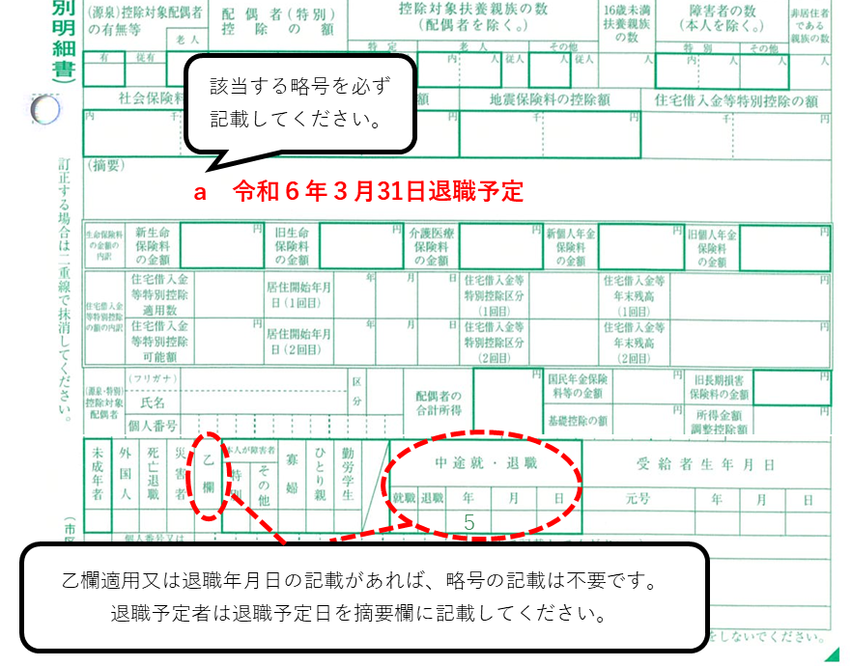
 |  |  |  |  | （電話番号 |  | - | - |  | ） | 前職分を含んでいる場合、摘要欄に記載していますか |  |  |  | はい ・ いいえ ・ 該当者なし

関与税理士等 の氏名及び 電話番号 |  |  |  |  | 氏 名

 |  |  |  |  |  |  |  |  |  |  | 前年度指定番号 (給与支払者番号) |  |  |  | 新規
 |  |  |  |  | （電話番号 |  | - | - |  | ）

 | ※個人事業主の方は，個人番号を記入してください。本表を提出する際は，番号及び身元確認書類の提示又は提出 （確認書類又はその写し）が必要です。
 |  |  | 注）個人事業主の方は、個人番号を記入してください。本表を提出する際は、番号及び本人確認書類の 提示又は提出（確認書類又はその写し）が必要です。

 |  |  | 注）普通徴収の方は、個人別明細書の摘要欄に「切替理由『a～d』」を必ずご記入ください。

 |  |  | 注）提出期限は、令和６年１月31日です。
きりとりせん

